Sheet1
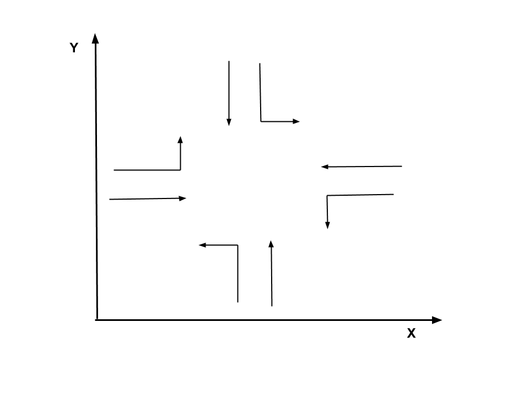
交叉口编号 | 交叉口坐标 | 周期时长 | 相位差 | 相位相序 | 相位1 | 相位2 | 相位3 | 相位4
1 | 521677;58109 | 200 | 0
 |  |  |  | 相位时长 | 111 | 9 | 43 | 37
 |  |  |  | 最小相位时长 | 35 | 8 | 10 | 35

交叉口编号 | 交叉口坐标 | 周期时长 | 相位差 | 相位相序 | 相位1 | 相位2 | 相位3 | 相位4
2 | 521580;57466 | 200 | 10
 |  |  |  | 相位时长 | 28 | 121 | 13 | 38
 |  |  |  | 最小相位时长 | 8 | 35 | 8 | 35

交叉口编号 | 交叉口坐标 | 周期时长 | 相位差 | 相位相序 | 相位1 | 相位2 | 相位3
3 | 521520;57059 | 200 | 10
 |  |  |  | 相位时长 | 28 | 134 | 38
 |  |  |  | 最小相位时长 | 10 | 35 | 35

交叉口编号 | 交叉口坐标 | 周期时长 | 相位差 | 相位相序 | 相位1 | 相位2 | 相位3 | 相位4 | 相位5
4 | 521452;56668 | 200 | 10
 |  |  |  | 相位时长 | 34 | 75 | 31 | 19 | 41
 |  |  |  | 最小相位时长 | 10 | 35 | 10 | 8 | 35

交叉口编号 | 交叉口坐标 | 周期时长 | 相位差 | 相位相序 | 相位1 | 相位2 | 相位3
5 | 521433;55855 | 200 | 134
 |  |  |  | 相位时长 | 48 | 89 | 63
 |  |  |  | 最小相位时长 | 10 | 35 | 35

交叉口编号 | 交叉口坐标 | 周期时长 | 相位差 | 相位相序 | 相位1 | 相位2 | 相位3 | 相位4
6 | 521411;54822 | 200 | 105
 |  |  |  | 相位时长 | 35 | 67 | 52 | 46
 |  |  |  | 最小相位时长 | 10 | 35 | 10 | 35

交叉口编号 | 交叉口坐标 | 周期时长 | 相位差 | 相位相序 | 相位1 | 相位2 | 相位3
7 | 521400;53998 | 200 | 52
 |  |  |  | 相位时长 | 30 | 96 | 74
 |  |  |  | 最小相位时长 | 10 | 35 | 35
注：1. 交叉口编号是根据 y 轴坐标由大到小排列的；2. 交叉口坐标不是精确值。

